Sheet1
1、修改本地version文件为线上服务器version文件

2、将loginpanel.lua文件中的IsTestLogin字段改为false

3、将loginpanel.lua文件中请求方法替换
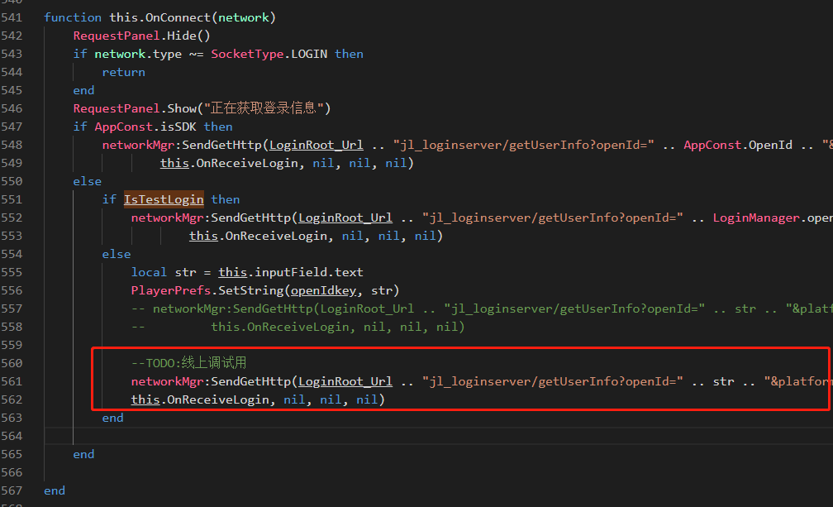

 | 替换内容如下：
 | networkMgr:SendGetHttp(LoginRoot_Url .. "jl_loginserver/getUserInfo?openId=" .. str .. "&platform=1&sub_channel=" .. LoginRoot_SubChannel .. "&serverId=" .. LoginManager.ServerId .. "&token=111" .. "&admin=d53b3e8ef74bf72d8aafce3a1c8671a0", this.OnReceiveLogin, nil, nil, nil)

